상품제안서
자작프레임 북타입 위클리스케줄 탁상달력 277*198mm | 상품코드: S43434

 |  |  |  |  |  |  | 02-713-8555 | www.synergygift.co.kr
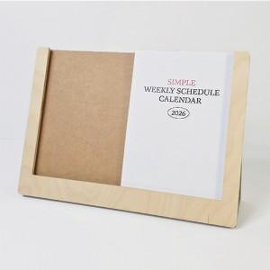

【상세/제작정보】

【인쇄/포장옵션】 | 금박, 은박, 형압 / 개별OPP포장

【공급단가】 | 수량 | 100~ | 300~ | 500~ | 1,000~ | 3,000~
*VAT별도 | 단가 | 7,410원 | 6,510원 | 5,700원 | 5,250원 | 4,270원

【상품 URL】 | https://www.synergygift.co.kr:443/src/goods_detail.php?gdno=43434

